Контакты
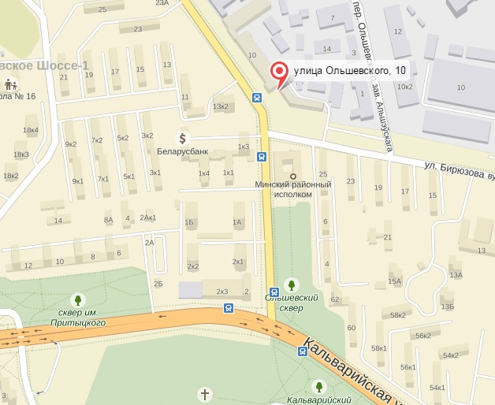
ООО «ПронтоТелеком»
Адрес склада: 220073 г.Минск, ул.Ольшевского, 10; ул.Скрыганова, 39к8 склад 11
Адрес офиса: 220073 г.Минск, ул.Ольшевского, 10-232
Юр. адрес: 220073 г.Минск, ул.Ольшевского, 10-311
Р/с BY75 BPSB30123434830109330000 в ОАО «Сбер Банк», г.Минск, пр. Независимости. 32А-1
Код BPSBBY2X
Р/с BY47MTBK30120001093300064312 в ЗАО «МТБанк», г.Минск, ул.Толстого, 10
БИК MTBKBY22
УНН 191528180 ОКПО 379772445000
тел/факс. (+375 17) 368-04-31, 368-51-60, 368-69-99, 368-35-99, 368-44-10;
Опт-Розница | Опт-Розница | Опт-Розница | ОПТ | www.pronto.by
Матиевич Оксана | Болтушкина Алёна | Климчук Наталья | Ефимович Сергей Иванович
8 029 661 89 88 | +375447795556 8 044 721 29 27 | 8 044 722 55 71 | 8 029 325 76 41 | www.pronto.by
mo@pronto.by | ba@pronto.by | kn@pronto.by | es@pronto.by

